2020.10.17
QAD 代码 | 成品名称 | 零部件图号 | 目标价格 | 采购价格 | 差异 | 供应商 | 工作进度 | 截止时间
SLT0000801 | 副驾驶员座椅小背骨架总成 | 330103301700 | 12.9377 | 15.1800 | 2.2423 | 鑫祺 | 供应商黄骅天硕的报价一直未给回复；合作意愿不强；潍坊同时在属地开发资源 | 持续
BAS0000004 | 司机背右旋转轴胶套 | 1B180-6804202-1 | 0.1705 | 0.3930 | 0.2225 | 德实 | 10.19日准备启动转产项目工作 | 11.15
SLT0000791 | 小背置物盒开关总成 | 330102304100 | 分总成，无明细工艺BOM，按经验此件折合242.5元/kg,远高于正常市场价格，亟需降本 | 9.7000 | #VALUE! | 丹阳途晟 | 山东万澳杂物盒锁价格已定，等待与M4罩壳一起价格协议签订 | 11月份
SLT0000775 | 左侧护板 | 330101400700 | 3.0175 | 4.4017 | 1.3842 | 广亿 | 没有新的进展，我厂持续开发新资源 | 持续
SLT0000819 | 2060卧铺多层板 | 330109800100 | 22.2333 | 24.7000 | 2.4667 | 致远 | 当地木板材质还未达标，供应商还在找资源，我厂持续开发新资源 | 持续
 | M4奥铃轻卡布套 |  | 273.525元/套 | 332.85元/套 | 59.33元/套 | 福基 | 1、旷达布料已提供，内部评审合格 2、旷达布料商务谈价主、辅料各降0.5元/延米 3、准备小批生产计划进行验证 4、旷达、简美准备进行商务价格协议签订 | 11月份
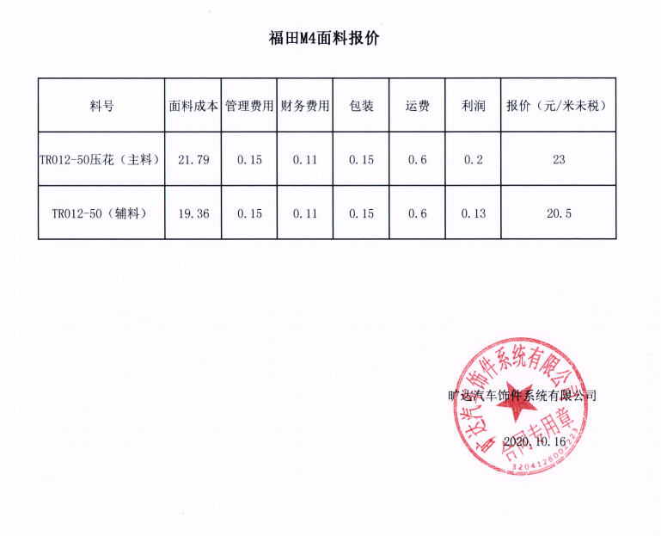
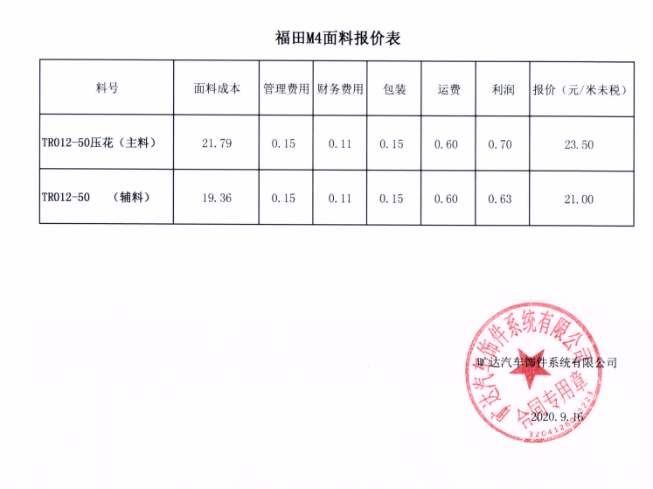

布料、加工费报价单
报 价 单

甲方：潍坊光华荣昌汽车部件有限公司
乙方：湘乡简美新材料科有限公司 |  |  |  |  |  |  |  |  |  | 2020.9.18
甲乙双方在保持互惠互利的基础上，保持长久的，双方携手共同占领大市场，特签定价福田M4奥铃轻卡面套产品价格协议如下：
一、乙方供货 福田M4奥铃轻卡面套 价格：（含13%增值税，送到甲方指定地点）
序号 | 零件号 | 零部件名称 | 复合织物主料费用 |  | 复合织物辅料费用 |  |  | 单价（未税） | 件数 | 价格（未税） | 含13%税价格 |  |  |  |  | 福基与旷达加简美对比
 |  |  | 主料用量 | 主料费用 | 辅料用量 | 辅料费用 | 加工价格加辅材合计 |  |  |  |  | 福基不含税 | 主料定额河北BOM | 辅料定额河北BOM |  | 降幅
1 | SLT0001585 | M4奥铃正司机背面套 | 0.28 | 6.58 | 0.72 | 15.12 | 10.22 | 31.92 | 1 | 31.92 | 36.07 | 39.01 | 0.34000 | 0.90000 |  | 18.17%
2 | SLT0000789 | M4奥铃正司机座面套 | 0.18 | 4.23 | 0.31 | 6.51 | 9.56 | 20.30 | 1 | 20.30 | 22.94 | 25.38 | 0.24000 | 0.35000 |  | 20.02%
3 | SLT0001586 | M4奥铃副司机背面套 | 0.26 | 6.11 | 0.66 | 13.86 | 9.51 | 29.48 | 1 | 29.48 | 33.31 | 36.19 | 0.30000 | 0.80000 |  | 18.54%
4 | SLT0000811 | M4奥铃2060小背布套 | 0.21 | 4.94 | 0.32 | 6.72 | 4.30 | 15.96 | 1 | 15.96 | 18.03 | 18.42 | 0.26000 | 0.37000 |  | 13.38%
5 | SLT0000812 | M4奥铃2060副司机座布套 | 0.270 | 6.35 | 0.79 | 16.59 | 12.75 | 35.69 | 1 | 35.69 | 40.32 | 43.71 | 0.38000 | 0.87000 |  | 18.36%
6 | SLT0000821 | M4奥铃2060卧铺布套 | 0.84 | 19.74 | 0.72 | 15.12 | 12.67 | 47.53 | 1 | 47.53 | 53.71 | 57.72 | 0.90000 | 1.00000 |  | 17.65%
7 | SLT0000815 | M4奥铃1880小背布套 | 0.20 | 4.70 | 0.28 | 5.88 | 4.20 | 14.78 | 1 | 14.78 | 16.70 | 17.58 | 0.26000 | 0.37000 |  | 15.93%
8 | SLT0000816 | M4奥铃1800副司机座布套 | 0.270 | 6.35 | 0.77 | 16.17 | 12.38 | 34.90 | 1 | 34.90 | 39.43 | 42.86 | 0.36000 | 0.85000 |  | 18.58%
9 | SLT0000825 | M4奥铃1880卧铺布套 | 0.58 | 13.63 | 0.70 | 14.70 | 14.65 | 42.98 | 1 | 42.98 | 48.57 | 51.98 | 0.90000 | 0.91000 |  | 17.31%
10 |  | 合计 |  | 72.615 |  | 110.670 | 90.240 | 273.525 |  | 273.53 | 309.08 | 332.85
注：本报价未包含原材料主料辅料费用;

2020.9.23协商新报价
序号 | 零件号 | 零部件名称 | 复合织物主料费用 |  | 复合织物辅料费用 |  |  | 单价（未税） | 件数 | 价格（未税） | 含13%税价格 | 简美报价对比
 |  |  | 主料用量 | 主料费用 | 辅料用量 | 辅料费用 | 加工价格加辅材合计 |  |  |  |  | 降幅
1 | SLT0001585 | M4奥铃正司机背面套 | 0.28 | 6.58 | 0.72 | 15.12 | 10.08 | 31.78 | 1 | 31.78 | 35.91 | 1.37%
2 | SLT0000789 | M4奥铃正司机座面套 | 0.18 | 4.23 | 0.31 | 6.51 | 9.29 | 20.03 | 1 | 20.03 | 22.63 | 2.82%
3 | SLT0001586 | M4奥铃副司机背面套 | 0.26 | 6.11 | 0.66 | 13.86 | 9.25 | 29.22 | 1 | 29.22 | 33.02 | 2.73%
4 | SLT0000811 | M4奥铃2060小背布套 | 0.21 | 4.94 | 0.32 | 6.72 | 4.25 | 15.91 | 1 | 15.91 | 17.97 | 1.16%
5 | SLT0000812 | M4奥铃2060副司机座布套 | 0.270 | 6.35 | 0.79 | 16.59 | 12.37 | 35.31 | 1 | 35.31 | 39.89 | 2.98%
6 | SLT0000821 | M4奥铃2060卧铺布套 | 0.84 | 19.74 | 0.72 | 15.12 | 12.55 | 47.41 | 1 | 47.41 | 53.57 | 0.95%
7 | SLT0000815 | M4奥铃1880小背布套 | 0.20 | 4.70 | 0.28 | 5.88 | 4.20 | 14.78 | 1 | 14.78 | 16.70 | 0.00%
8 | SLT0000816 | M4奥铃1800副司机座布套 | 0.270 | 6.35 | 0.77 | 16.17 | 12.15 | 34.67 | 1 | 34.67 | 39.17 | 1.86%
9 | SLT0000825 | M4奥铃1880卧铺布套 | 0.58 | 13.63 | 0.70 | 14.70 | 14.25 | 42.58 | 1 | 42.58 | 48.12 | 2.73%
10 |  | 合计 |  | 72.615 |  | 110.670 | 88.390 | 271.675 |  | 271.68 | 306.99
注：本报价未包含原材料主料辅料费用;

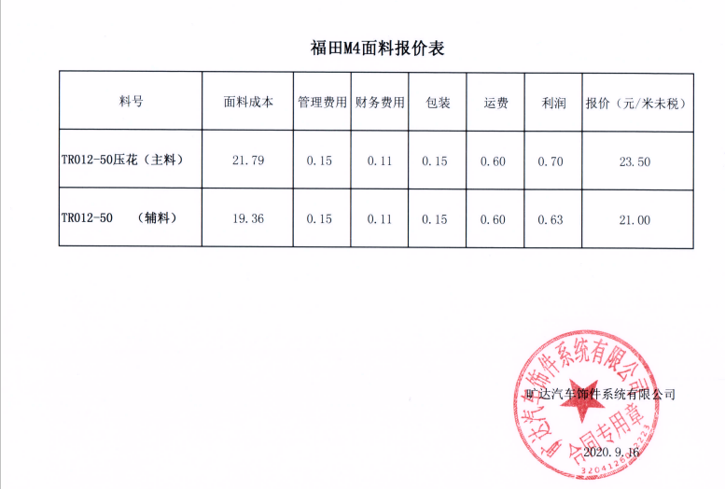

 |  |  |  |  |  |  |  |  |  |  |  |  | 福基 | 未税价格/元 | 降幅
 |  |  |  |  |  |  |  |  |  |  |  |  | 主料 | 24.5 | 4.08%
 |  |  |  |  |  |  |  |  |  |  |  |  | 辅料 | 22 | 4.55%

